Intro
Introduktion til hjælpeark til beregning af delvis momsfradragsprocent

Dette regneark er udarbejdet med udgangspunkt i en afgørelse fra Landsskatteretten fra december 2017. Afgørelsen kan findes på Afgørelsesdatabasen for Landsskatteretten og Skatterådet. Se http://www.afgoerelsesdatabasen.dk - Søg efter journal nr. 13-0187000
Afgørelsen tager udgangspunkt i Kirkegårdens samlede økonomi i beregningen af den aktivitetsbestemte fradragsprocent. Regnearket er et hjælpeark til menighedsrådene, baseret på denne afgørelse, og til brug for beregning af momsfradragsprocenten for kirkegårdens fællesomkostninger.
Det er uanset indholdet i dette regneark menighedsrådenes ansvar, at momsloven er overholdt. Det betyder bl.a., at menighedsrådene selv skal forholde sig til, om den i regnearket opstillede model er en egnet metode til opgørelse af forholdet mellem de momsfrie og momspligtige ydelser, og dermed opgørelsen af menighedsrådets momsfradragsprocent. Menighedsrådene er således også selv ansvarlige for at foretage et "realitetscheck" af resultatet af beregningen, så det sikres, at fradragsprocenten også afspejler den reelle aktivitet. Regnearket skal således opfattes som vejledende.
Det er dog samtidig vores vurdering, at metoden afspejler principperne i Landsskatterettens kendelse. Derfor anser vi det for temmelig usandsynligt, at SKAT vil anfægte det momsfradag, som man når frem til ved at anvende denne metode - også selvom menighedsrådet og/eller SKAT måtte mene, at metoden ikke giver et retvisende billede hos det konkrete menighedsråd.

De gule celler skal udfyldes af menighedsrådet
De grå celler er celler, som er forudfyldte, og som menighedsrådet ikke bør taste i

Regnearket indeholde 4 faner, som nedenfor beskrives kort.
Intro:
- Fanen indeholder denne introduktion. Der skal ikke udfyldes noget på denne fane.

Skøn - Metode A
Siden er opdelt i to beregninger. Den øverste boks benyttes til beregning af den aktivitetsbestemte fradragsprocent på kirkegården - efter metode A - baseret på Landsskatterettens afgørelse i december 2017. I dette ark indtastes de forskellige indtægter og udgifter som fx findes på kirkegården. Tallene findes på på formålsniveau på regnskabsskemaets hovedside/resultatopgørelse eller under de formål. Se fx nedenfor.
Den anden boks vedrører momsfradrag på overordnede fællesomkostninger for hele menighedsrådet. Det er bl.a. udgifter til kirkegårdsdiget der normalt bogføres under formål 4 eller som anlægsudgift. Det er desuden menighedsrådet der vurderer om om det dækker flere aktivitetsområder. Har menighedsrådet ikke har sådanne udgifter, behøver skemaet ikke blive udfyldt.
Bemærk, at beregningen af skøn i dette skema vedrører kirkegården og de overordnede fællesomkostninger. Hvis der ønskes et skøn for fx kirken eller sognegården, så kan samme tilgang til skøn ikke anvendes.
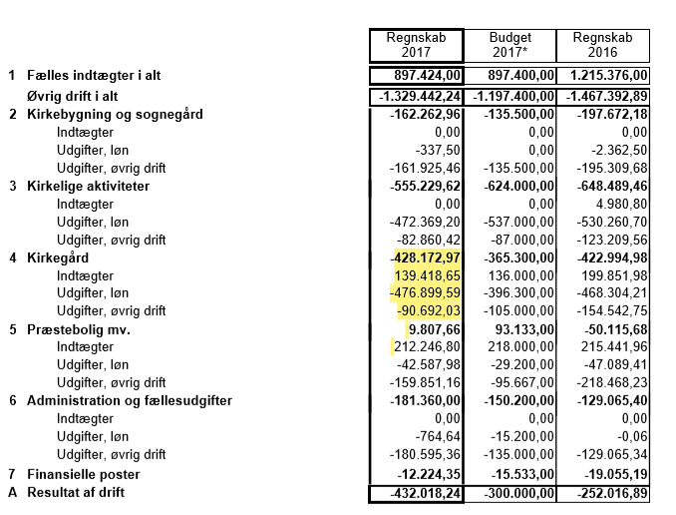

Bemærk, at beregningen af fradraprocent for fællesomkostninger på kirkegården kun skal indeholde regnskabstal fra formål 40. Øvrige formål under 4, 41-43, indgår ikke her.
Bemærk, at det er vigtigt, at regnskabet afsluttes inden tallene trækkes, men dog før selve reguleringen af momsfradraget.
Når der træffes beslutninger ved udfyldelse af regnearket bør disse dokumenteres, ved fx at skrive ned hvorfor og hvordan man er nået frem til den pågældende beslutning.
Regnearket og eventuelle notater gemmes herefter sammen med regnskabsmaterialet, så det kan fremvises på forespørgsel fra SKAT eller revisor. Når der er foretaget genberegning og reguleringen bogføres ved årsregnskabets afslutning, bør beregningen vedlægges som dokumentation for bilaget.
Metode B:
På denne fane opdeles menighedsrådets omsætning i henholdsvis momspligtige og momsfrie indtægter indenfor momslovens anvendelsesområde, og i momsfri omsætning udenfor momslovens anvendelsesområde. Resultatet indgår i beregningen af metode C momsfradragsprocenterne.
Opsamling - Metode C:
- Indeholder en opsamling af den i regnearket beregnede momsfradragsprocent. Fanen henter tallene fra de øvrige faner (metode A og metode B). Der skal ikke udfyldes noget på denne fane.

Guide - Metodevalg
GUIDE - Valg af metode til beregning af fradragsprocent for kirkegården

Nedenstående beslutningsdiagram kan anvendes til at afklare hvilken metode, A eller C,
den endelige momsfradragsprocenten skal beregnes ud fra.
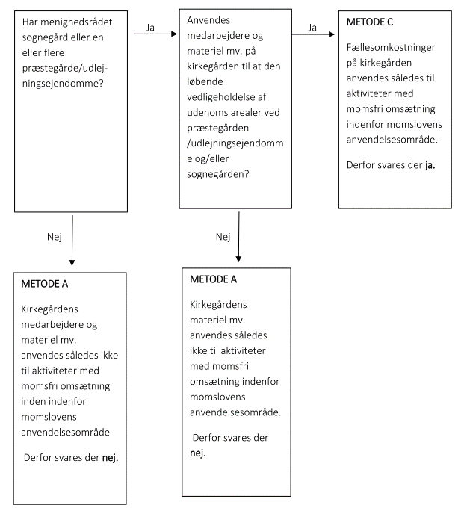

Yderligere oplysninger kan findes i Kirkeministeriets momsvejledning, der er tilgængelig på Den Digitale Arbejdsplads,
eller kontakt provstirevisor eller Landsforeningen af menighedsråd.

